요구사항 정의서 탬플릿_01
양식 다운로드가 필요하신가요? - 엑셀로 저장: [파일] > [다운로드] > 'Microsoft Excel(.xlsx)' 선택 - 구글 스프레드시트로 저장: [파일] > [사본 만들기]
Team GAZE
작성 일: 2024.11.28
📝 요구사항 정의서
TEAM GAZE 의 EQ SETTING에 필요한 요구사항을 정의합니다.
가이드 보러 가기 >

1단계 - 서비스 소개
서비스 한 줄 소개 | IPTV 사용자가 LG 에서 제공하는 실시간 영상매체 EQ추천을 이용할 수 있는 서비스
사용자 타입 | LG IPTV 이용자
사용 기기/매개체 | LG IPTV Set-Top Box
수익모델 (BM) | 서비스 만족을 통한 충성 고객 증가 및 신규 서비스로 인한 신규 고객 유치
벤치마킹 서비스 | 기존 EQ 서비스 및 채널 추천 시스템, TV Add on 시스템
핵심 기능 | 음향에 관심 있는 고객을 위한 영상메체 실시간 EQ 조정을 통한 고객 만족도 향상

2단계 - Client
UseCase | 요구사항 명칭 및 ID | 서비스 이용 흐름(무엇을, 왜) | 설명 | 참고 자료
EQ Audio Change | Chang EQ :
 | Set recommend : ACHG_002 | ex) 원하는 상품을 찾기 위해 카테고리를 확인하고 원하는 카테고리를 선택한다. | ex) 카테고리 종류: 패션의류/잡화, 뷰티, 식품, 주방용품, 생활용품 | ex) 1. 쿠팡 홈화면 - 요즘 뜨는 (카테고리)
 | Set User : ACHG_003 | ex) 원하는 상품을 찾기 위해 카테고리를 확인하고 원하는 카테고리를 선택한다. | ex) 카테고리 종류: 패션의류/잡화, 뷰티, 식품, 주방용품, 생활용품
 | Set Original : ACHG_004
Show EQ Control | EQ Callback
 | Chang EQ : | 추천하는 이퀄라이저 설정값을 나타낸다. | DB에서 얻어온 각 영상메체에 맞는 EQ값을 제공해준다.
 | Set EQ Position :
(Debug)Show EQ | Dynamic Graph
 | Start Animation
 | Stop Animation
 | Set TTF
Video Play | Play Audio : VP_001 | 추천하는 이퀄라이저 설정값을 나타낸다. | DB에서 얻어온 각 영상메체에 맞는 EQ값을 제공해준다.
 | Stop Audio : VP_002 | ex) 원하는 상품을 찾기 위해 카테고리를 확인하고 원하는 카테고리를 선택한다. | ex) 카테고리 종류: 패션의류/잡화, 뷰티, 식품, 주방용품, 생활용품
 | Jump Audio Time : VP_003
... |  |  | ...

3단계(심화) - DataAnalysis/Server
기능 | 요구사항 명칭 및 ID | 설명 | 참고 자료
추천 세팅 로드 |  | ex) 기간별 방문자 수, 회원가입 수 확인.
EQ 평가 업로드 |  | ex) 입점사 신청서 내용 확인 및 승인/반려 처리.
ex) 카테고리 관리 |  | ex) 상품 카테고리 추가 및 수정.
ex) 정산 관리 |  | ex) 입점사 별 정산내역 조회 및 상세 내용 확인, 정산 상태(정산 전, 완료) 설정.
ex) 상품 등록 |  | ex) 상품 카테고리, 썸네일 이미지 등록. 웹 에디터를 통한 상세페이지 작성, 옵션 설정, 배송 설정, 판매가(원가, 할인율, 판매가) 설정.
... |  | ...

참고자료
No. | 제목 | 설명 | 화면 캡쳐본 | 참고 URL
1 | ex) 쿠팡 홈화면 - 요즘 뜨는 (카테고리) | ex) 카테고리 별로 가장 많이 팔린 상품 5개 노출 | 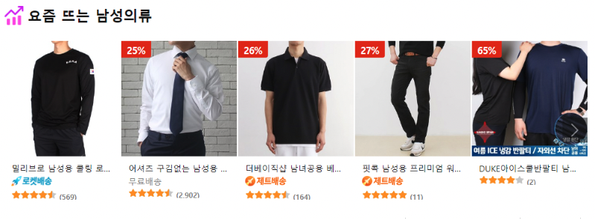 | https://www.coupang.com/
2
3
4
5
6
7
8
9
10
11
12
13
14
15
16
17
18
19
20

